第1次
工程款支付证书
工程名称 |  | 石泉县池河镇金蚕大道建设工程 |  |  |  |  | 建设单位 |  | 石泉县交通运输局 |  |  |  | ERP编号 |  | 11300 | 档案编号 |  | 2019039
合同金额 |  | 19,501,960.91 |  |  | 中标时间 | 2019.8.16 | 已提供工程资料 |  | 中标通知书、施工合同 |  |  |  | 保存地址 |  | 庐江 | 责任单位 |  | 第七大区陕西省
决算金额 |  |  |  |  | 决算时间 |  | 项目部印章 |  | 有 |  |  |  | 施工人 |  | 王 晓15319869889 | 区域责任人 | 孙健 | 省办负责人 | 易冬明
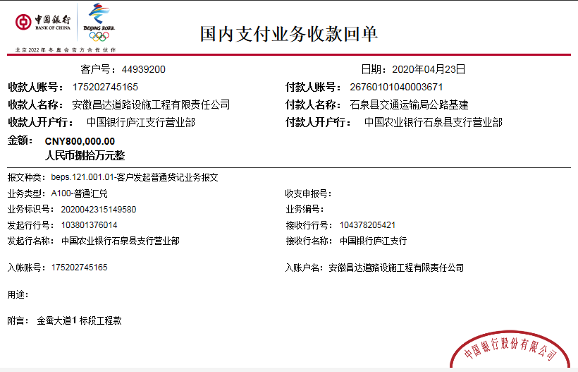
序号 | 经营填写 |  |  |  |  | 工程填写 | 经营填写 |  |  | 财务填写 | 经营、工程、质安填写 |  | 区域负责人 |  | 申请部门填写财务核对 |  |  | 本次支付 金额 | 剩余款项
 | 到款情况 |  |  |  |  |  | 暂列金 |  |  | 代缴税金 | 其他扣款 |  | 预留款 |  | 成本票
 | 日期 | 工程款金额 | 周转金金额 | 到款银行 | 到款账户 | 完成进度 | 比例 | 金额 | 备注 | 金额 | 金额 | 备注 | 金额 | 备注 | 供货单位 | 合同额 | 成本票额
1 | 2019-11-21 |  | 50,000.00 | 徽商银行 | 5206 8432 3131 0000 002
 | 2019-11-21 |  |  | 工行安康解放路支行 | 2607 0650 0902 2300 525 |  |  |  |  |  |  |  |  |  | 中国石油天然气股份有限公司陕西安康销售分公司 |  |  | 50,000.00
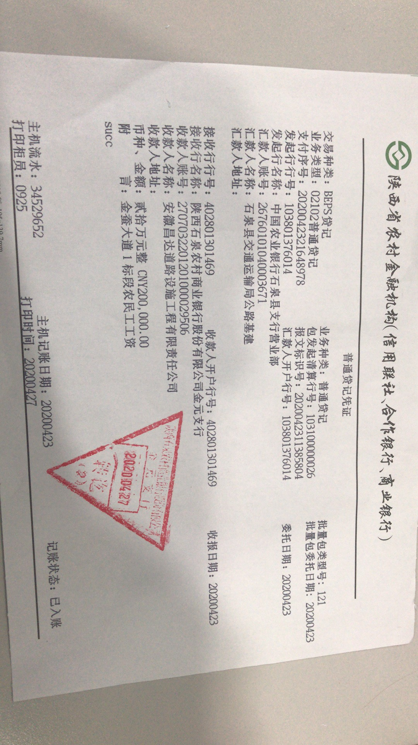
2 | 2020-03-11 |  | 41,000.00 | 徽商银行 | 5206 8432 3131 0000 002
 | 2020-03-11 |  |  | 陕西石泉农村商业银行股份有限公司营业部 | 270703 010120100 0041099 |  |  |  |  |  |  |  |  |  | 陕西省石泉县秦峰水泥有限公司 |  |  | 41,000.00
3 | 2020-04-23 | 200000 |  | 陕西石泉农村商业银行金元支行 | 270703 220120 10000 29506
 | 2020-04-23 | 800000 |  | 中 | 175202745165 |  | 1% | 10,000.00 | 进度款1% | 147,126.00 | 500.00 | 外经证费用 | 16,085.00 | 暂扣企税
 | 2020-05-08 |  |  | 陕西平利农村商业银行股份有限公司 | 2707 0701 0120 1000 131480 |  |  |  |  |  | 100.00 | 手续费 |  |  | 安康海石花建筑工程有限公司 |  |  | 500,000.00
3 | 2020-05-21 |  |  | 工行安康解放路支行 | 2607 0650 0902 2300 525 |  |  |  |  |  | 50.00 | 手续费 |  |  | 中国石油天然气股份有限公司陕西安康销售分公司 |  |  | 50,000.00
4 | 2020-06-19 |  |  | 工行安康解放路支行 | 2607 0650 0902 2300 525 |  |  |  |  |  | 50.00 | 手续费 |  |  | 中国石油天然气股份有限公司陕西安康销售分公司 |  |  | 70,000.00
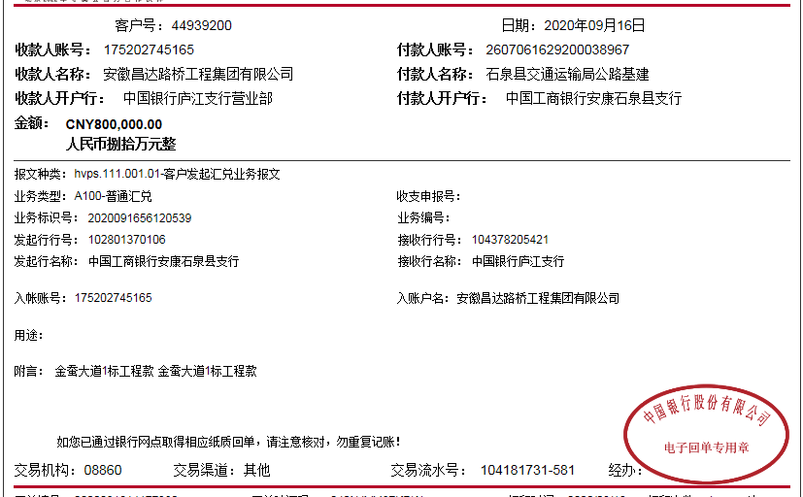
5 | 2020-06-24 |  |  | 中行汉阴县支行 | 1032 8680 5883 |  |  |  |  |  | 100.00 | 手续费 |  |  | 汉阴汇美康劳务有限公司（劳务） |  |  | 200,000.00

合计 |  | 1000000 | 91000.00 |  |  |  |  | 10,000.00 |  | 147,126.00 | 800.00 |  | 16,085.00 |  |  |  |  | 911,000.00 | 5,989.00
本次结算 支付明细 |  | 应支付金额 |  |  | #REF! |  |  |  |  |  | 本次支付金额 |  |  | 小写 | #REF!
 |  | 已支付金额 |  |  | 0.00 |  |  |  |  |  |  |  |  | 大写 | #REF!

第3次
工程款支付证书
工程名称 |  | 石泉县池河镇金蚕大道建设工程 |  |  |  |  | 建设单位 |  | 石泉县交通运输局 |  |  |  | ERP编号 |  | 11300 | 档案编号 |  | 2019039
合同金额 |  | 19,501,960.91 |  |  | 中标时间 | 2019.8.16 | 已提供工程资料 |  | 中标通知书、施工合同 |  |  |  | 保存地址 |  | 庐江 | 责任单位 |  | 第七大区陕西省
决算金额 |  |  |  |  | 决算时间 |  | 项目部印章 |  | 有 |  |  |  | 施工人 |  | 魏涛 18717561988 | 区域责任人 | 孙健 | 省办负责人 | 易冬明
序号 | 经营填写 |  |  |  |  | 工程填写 | 经营填写 |  |  | 财务填写 | 经营、工程、质安填写 |  | 区域负责人 |  | 申请部门填写财务核对 |  |  | 本次支付 金额 | 剩余款项
 | 到款情况 |  |  |  |  |  | 暂列金 |  |  | 代缴税金 | 其他扣款 |  | 预留款 |  | 成本票
 | 日期 | 工程款金额 | 周转金金额 | 到款银行 | 到款账户 | 完成进度 | 比例 | 金额 | 备注 | 金额 | 金额 | 备注 | 金额 | 备注 | 供货单位 | 合同额 | 成本票额
1 | 2019-11-21 |  | 50,000.00 | 徽商银行 | 5206 8432 3131 0000 002
 | 2019-11-21 |  |  | 工行安康解放路支行 | 2607 0650 0902 2300 525 |  |  |  |  |  |  |  |  |  | 中国石油天然气股份有限公司陕西安康销售分公司 |  |  | 50,000.00
2 | 2020-03-11 |  | 41,000.00 | 徽商银行 | 5206 8432 3131 0000 002
 | 2020-03-11 |  |  | 陕西石泉农村商业银行股份有限公司营业部 | 270703 010120100 0041099 |  |  |  |  |  |  |  |  |  | 陕西省石泉县秦峰水泥有限公司 |  |  | 41,000.00
3 | 2020-04-23 | 200000 |  | 陕西石泉农村商业银行金元支行 | 270703 220120 10000 29506
 | 2020-04-23 | 800000 |  | 中 | 175202745165 |  | 1% | 10,000.00 | 进度款1% | 147,126.00 | 500.00 | 外经证费用 | 16,085.00 | 暂扣企税
 | 2020-05-08 |  |  | 陕西平利农村商业银行股份有限公司 | 2707 0701 0120 1000 131480 |  |  |  |  |  | 100.00 | 手续费 |  |  | 安康海石花建筑工程有限公司 |  |  | 500,000.00
3 | 2020-05-21 |  |  | 工行安康解放路支行 | 2607 0650 0902 2300 525 |  |  |  |  |  | 50.00 | 手续费 |  |  | 中国石油天然气股份有限公司陕西安康销售分公司 |  |  | 50,000.00
4 | 2020-06-19 |  |  | 工行安康解放路支行 | 2607 0650 0902 2300 525 |  |  |  |  |  | 50.00 | 手续费 |  |  | 中国石油天然气股份有限公司陕西安康销售分公司 |  |  | 70,000.00
5 | 2020-06-24 |  |  | 中行汉阴县支行 | 1032 8680 5883 |  |  |  |  |  | 100.00 | 手续费 |  |  | 汉阴汇美康劳务有限公司（劳务） |  |  | 200,000.00
6 | 2020-09-16 | 800000 |  | 中 | 175202745165 |  | 1% | 8,000.00 | 进度款1% |  | 100.00 | 手续费 | -16,085.00 | 退企税
 | 2020-09-16 | 200000 |  | 陕西石泉农村商业银行金元支行 | 270703 220120 10000 29506 |  | 1% | 2,000.00 | 进度款1%
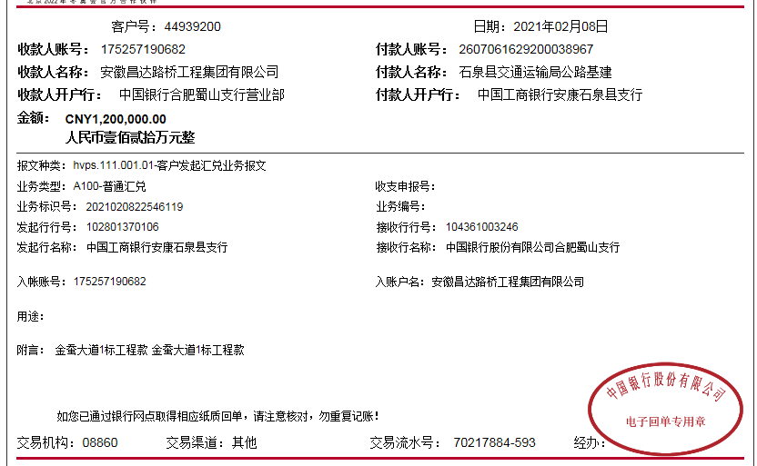
 | 2020-09-18 |  |  | 陕西平利农村商业银行股份有限公司 | 2707 0701 0120 1000 131480 |  |  |  |  |  |  |  |  |  | 安康海石花建筑工程有限公司（机械费） |  |  | 300,000.00
7 | 2020-09-23 |  |  | 中行汉阴县支行 | 1032 8680 5883 |  |  |  |  |  | 100.00 | 手续费 |  |  | 汉阴汇美康劳务有限公司（劳务） |  |  | 126,369.34
 | 2020-09-23 |  |  | 中行汉阴县支行 | 1032 8680 5883 |  |  |  |  |  | 100.00 | 手续费 |  |  | 汉阴汇美康劳务有限公司（石块） |  |  | 200,000.00
8 | 2020-09-27 |  |  | 工行安康解放路支行 | 2607 0650 0902 2300 525 |  |  |  |  |  | 50.00 | 手续费 |  |  | 中国石油天然气股份有限公司陕西安康销售分公司（石油） |  |  | 30,000.00
9 | 2020-09-28 |  |  | 中行汉阴县支行 | 1032 8680 5883 |  |  |  |  |  | 100.00 | 手续费 |  |  | 汉阴汇美康劳务有限公司（毛石） |  |  | 100,000.00
10 | 2020-10-16 |  |  | 中行汉阴县支行 | 1032 8680 5883 |  |  |  |  |  | 50.00 | 手续费 |  |  | 汉阴汇美康劳务有限公司（劳务） |  |  | 73,630.66
11 | 2020-10-20 |  |  | 中行汉阴县支行 | 1036 8678 6354 |  |  |  |  |  | 100.00 | 手续费 |  |  | 汉阴聚贤劳务有限公司（块石） |  |  | 180,000.00
12 | 2021-02-08 | 1200000 |  | 中 | 175202745165 |  | 0.01 | 15,000.00 | 进度款1% | 236,061.34 |  |  | 566,054.56 | 暂扣企税
 |  | 300000 |  | 陕西石泉农村商业银行金元支行 | 270703 220120 10000 29506
 | 2021-02-09 |  |  | 中行汉阴县支行 | 1032 8680 5883 |  |  |  |  |  | 100.00 | 手续费 |  |  | 汉阴汇美康劳务有限公司（劳务） |  |  | 300,000.00
 | 2021-02-09 |  |  | 陕西汉阴农商银行股份有限公司 | 2707 0201 0120 1000 049273 |  |  |  |  |  | 100.00 |  |  |  | 陕西坤鹏商贸有限公司（材料费） |  |  | 380,000.00

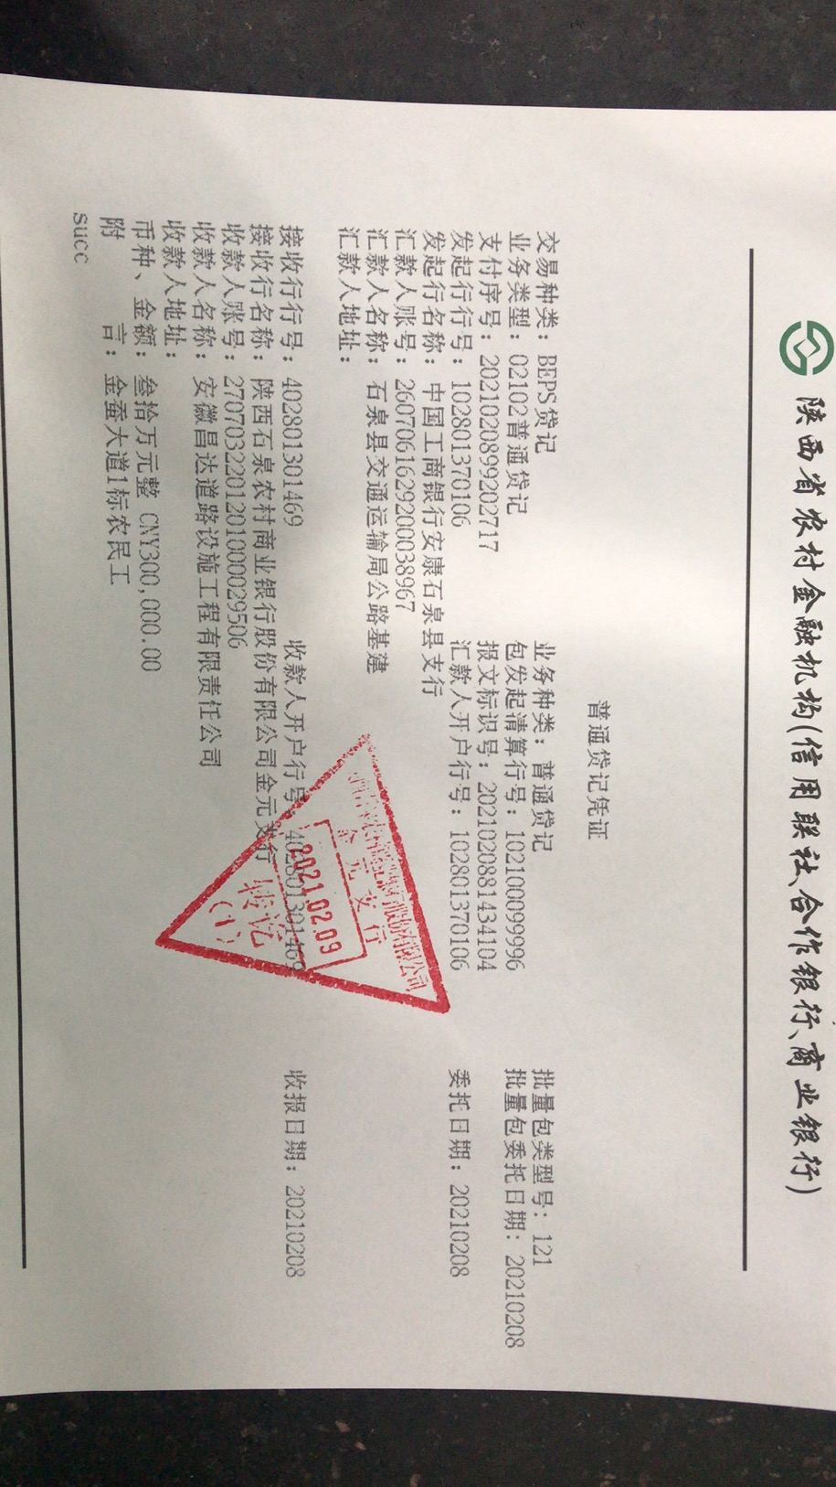

合计 |  | 3500000 | 91000.00 |  |  |  |  | 35,000.00 |  | 383,187.34 | 1,600.00 |  | 566,054.56 |  |  |  |  | 2,601,000.00 | 4,158.10
本次结算 支付明细 |  | 应支付金额 |  |  | 680,000.00 |  |  |  |  |  | 本次支付金额 |  |  | 小写 | 680,000.00
 |  | 已支付金额 |  |  | 0.00 |  |  |  |  |  |  |  |  | 大写 | 陆拾捌万元整

第四次
工程款支付证书
工程名称 |  | 石泉县池河镇金蚕大道建设工程 |  |  |  |  | 建设单位 |  | 石泉县交通运输局 |  |  |  | ERP编号 |  | 11300 | 档案编号 |  | 2019039
合同金额 |  | 19,501,960.91 |  |  | 中标时间 | 2019.8.16 | 已提供工程资料 |  | 中标通知书、施工合同、投资协议 |  |  |  | 保存地址 |  | 庐江 | 责任单位 |  | 第七大区陕西省
决算金额 |  |  |  |  | 决算时间 |  | 项目部印章 |  | 有 |  |  |  | 施工人 |  | 魏涛 18717561988 | 区域责任人 | 孙健 | 省办负责人 | 易冬明
序号 | 经营填写 |  |  |  |  | 工程填写 | 经营填写 |  |  | 财务填写 | 经营、工程、质安填写 |  | 区域负责人 |  | 申请部门填写财务核对 |  |  | 本次支付 金额 | 剩余款项
 | 到款情况 |  |  |  |  |  | 暂列金 |  |  | 代缴税金 | 其他扣款 |  | 预留款 |  | 成本票
 | 日期 | 工程款金额 | 周转金金额 | 到款银行 | 到款账户 | 完成进度 | 比例 | 金额 | 备注 | 金额 | 金额 | 备注 | 金额 | 备注 | 供货单位 | 合同额 | 成本票额
1 | 2019-11-21 |  | 50,000.00 | 徽商银行 | 5206 8432 3131 0000 002
 | 2019-11-21 |  |  | 工行安康解放路支行 | 2607 0650 0902 2300 525 |  |  |  |  |  |  |  |  |  | 中国石油天然气股份有限公司陕西安康销售分公司 |  |  | 50,000.00
2 | 2020-03-11 |  | 41,000.00 | 徽商银行 | 5206 8432 3131 0000 002
 | 2020-03-11 |  |  | 陕西石泉农村商业银行股份有限公司营业部 | 270703 010120100 0041099 |  |  |  |  |  |  |  |  |  | 陕西省石泉县秦峰水泥有限公司 |  |  | 41,000.00
3 | 2020-04-23 | 200000 |  | 陕西石泉农村商业银行金元支行 | 270703 220120 10000 29506
 | 2020-04-23 | 800000 |  | 中 | 175202745165 |  | 1% | 10,000.00 | 进度款1% | 147,126.00 | 500.00 | 外经证费用 | 16,085.00 | 暂扣企税
 | 2020-05-08 |  |  | 陕西平利农村商业银行股份有限公司 | 2707 0701 0120 1000 131480 |  |  |  |  |  | 100.00 | 手续费 |  |  | 安康海石花建筑工程有限公司 |  |  | 500,000.00
3 | 2020-05-21 |  |  | 工行安康解放路支行 | 2607 0650 0902 2300 525 |  |  |  |  |  | 50.00 | 手续费 |  |  | 中国石油天然气股份有限公司陕西安康销售分公司 |  |  | 50,000.00
4 | 2020-06-19 |  |  | 工行安康解放路支行 | 2607 0650 0902 2300 525 |  |  |  |  |  | 50.00 | 手续费 |  |  | 中国石油天然气股份有限公司陕西安康销售分公司 |  |  | 70,000.00
5 | 2020-06-24 |  |  | 中行汉阴县支行 | 1032 8680 5883 |  |  |  |  |  | 100.00 | 手续费 |  |  | 汉阴汇美康劳务有限公司（劳务） |  |  | 200,000.00
6 | 2020-09-16 | 800000 |  | 中 | 175202745165 |  | 1% | 8,000.00 | 进度款1% |  | 100.00 | 手续费 | -16,085.00 | 退企税
 | 2020-09-16 | 200000 |  | 陕西石泉农村商业银行金元支行 | 270703 220120 10000 29506 |  | 1% | 2,000.00 | 进度款1%
 | 2020-09-18 |  |  | 陕西平利农村商业银行股份有限公司 | 2707 0701 0120 1000 131480 |  |  |  |  |  |  |  |  |  | 安康海石花建筑工程有限公司（机械费） |  |  | 300,000.00
7 | 2020-09-23 |  |  | 中行汉阴县支行 | 1032 8680 5883 |  |  |  |  |  | 100.00 | 手续费 |  |  | 汉阴汇美康劳务有限公司（劳务） |  |  | 126,369.34
 | 2020-09-23 |  |  | 中行汉阴县支行 | 1032 8680 5883 |  |  |  |  |  | 100.00 | 手续费 |  |  | 汉阴汇美康劳务有限公司（石块） |  |  | 200,000.00
8 | 2020-09-27 |  |  | 工行安康解放路支行 | 2607 0650 0902 2300 525 |  |  |  |  |  | 50.00 | 手续费 |  |  | 中国石油天然气股份有限公司陕西安康销售分公司（石油） |  |  | 30,000.00
9 | 2020-09-28 |  |  | 中行汉阴县支行 | 1032 8680 5883 |  |  |  |  |  | 100.00 | 手续费 |  |  | 汉阴汇美康劳务有限公司（毛石） |  |  | 100,000.00
10 | 2020-10-16 |  |  | 中行汉阴县支行 | 1032 8680 5883 |  |  |  |  |  | 50.00 | 手续费 |  |  | 汉阴汇美康劳务有限公司（劳务） |  |  | 73,630.66
11 | 2020-10-20 |  |  | 中行汉阴县支行 | 1036 8678 6354 |  |  |  |  |  | 100.00 | 手续费 |  |  | 汉阴聚贤劳务有限公司（块石） |  |  | 180,000.00
12 | 2021-02-08 | 1200000 |  | 中 | 175202745165 |  | 1% | 15,000.00 | 进度款1% | 236,061.34 |  |  | 566,054.56 | 暂扣企税
 |  | 300000 |  | 陕西石泉农村商业银行金元支行 | 270703 220120 10000 29506
 | 2021-02-09 |  |  | 中行汉阴县支行 | 1032 8680 5883 |  |  |  |  |  | 100.00 | 手续费 |  |  | 汉阴汇美康劳务有限公司（劳务） |  |  | 300,000.00
 | 2021-02-09 |  |  | 陕西汉阴农商银行股份有限公司 | 2707 0201 0120 1000 049273 |  |  |  |  |  | 100.00 |  |  |  | 陕西坤腾商贸有限公司（材料费） |  |  | 880,000.00
13 | 2021-02-10 | 800000 |  | 中国工商银行安康石泉县支行 | 2607 0616 2920 0038 967 |  | 1% | 8,000.00
 | 2021-02-10 | 200000 |  | 石泉县交通运输局公路基建 | 2607 0616 2920 0038 967
 | 2021-03-09 |  |  |  |  |  |  |  |  | 0.00 | 300.00 | 财务手续费 | -566,054.56 |  | 陕西坤腾商贸有限公司（材料费） |  |  | 67,680.00
 | 2021-03-09 |  |  |  |  |  |  |  |  |  |  |  |  |  | 陕西汉阴宏江实业有限责任公司（水泥款） |  |  | 412,320.00
 |  |  |  |  |  |  |  |  |  |  |  |  |  |  | 中国石油天然气股份有限公司陕西安康销售分公司 |  |  | 40,000.00
 |  |  |  |  |  |  |  |  |  |  |  |  |  |  | 安康海石花建筑工程有限公司（机械费） |  |  | 336,000.00
合计 |  | 4500000 | 91000.00 |  |  |  |  | 43,000.00 |  | 383,187.34 | 1,900.00 |  | 0.00 |  |  |  |  | 3,957,000.00 | 205,912.66
本次结算 支付明细 |  | 应支付金额 |  |  | 856,000.00 |  |  |  |  |  | 本次支付金额 |  |  | 小写 | 856,000.00
 |  | 已支付金额 |  |  | 0.00 |  |  |  |  |  |  |  |  | 大写 | 捌拾伍万陆仟元整
